אגירת אנרגיה
מנגנון תמיכות בפרויקטים להתייעלות בשימוש באנרגיה בקשת תמיכה בפרויקטי אגירת אנרגיה גרסה 5 מרץ 2023
 | שימו לב: במידה ולא צורפו אסמכתאות מתאימות, המשרד רשאי להחמיר בבדיקה, או לא לבדוק את הבקשה- דוגמאות לאסמכתאות ניתן למצוא בגיליון "הנחיות".
 | כלי חישובי זה מיועד לפרויקטים העוסקים בהתייעלות בשימוש באנרגיה בפרויקטי אגירת אנרגיה
 | באם פרופיל הפריקה והטעינה של מערכת האגירה המתוכננת שונה מאשר התרחיש שמחושב אוטומטית בקובץ זה, יש להזין את הבקשה בקובץ הכללי להגשת פרויקטים.
 | יש למלא תאים המסומנים בכחול בלבד, בהתאם למקרא:
 | למילוי ע"י מגיש הבקשה
 | תוצאת חישוב
 | תוצאה חריגה

2.1 | נתוני מערכת הפרויקט
 | לשם מילוי טופס זה מומלץ להיעזר במדריך למילוי בקשה המצוי באתר משרד האנרגיה

 | תיאור איכותני של משטר הטעינה והפריקה במחזורי העבודה כברירת מחדל ניתן להזין 3 תרחישים וזאת בהתאם לעונות שהוגדרו במקבצי הביקוש לפי רשות החשמל (קיץ, מעבר וחורף). ניתן להיעזר בפירוט מקבצי הביקוש כמופיע בטבלת המקבצים משמאל להלן מוצגת דוגמא בלבד: עונת קיץ: 1. .בימי החול של עונת הקיץ תטען מערכת האגירה ע"י חשמל שיוצר במיתקן ה-PV. הטעינה תתבצע בשעות היום והפריקה בין השעות 17:00 ל-22:00 (שהן שעות פסגה במש"ב). 2. בכל אחד מהימים שתוארו מעלה יבוצע מחזור פריקה אחד שבו תפרק קיבולת הסוללה. עונות מעבר: 1. בימי החול של עונות המעבר תטען מערכת האגירה ע"י חשמל שיוצר במיתקן ה-PV. הטעינה תתבצע בשעות היום והפריקה בין השעות 17:00 ל-22:00 (שהן שעות פסגה במש"ב). 2. בכל אחד מהימים שתוארו מעלה מעלה יבוצע מחזור פריקה אחד שבו תפרק קיבולת הסוללה. עונת חורף: 1. בכל ימי עונת החורף (לרבות ערבי חג, ימי שישי, שבתות וחגים) תטען מערכת האגירה ע"י חשמל שיוצר במיתקן ה-PV. הטעינה תתבצע בשעות היום והפריקה בין השעות 17:00 ל-22:00 (שהן שעות פסגה במש"ב). 2. בימי עננות טעינת הסוללות תושלם מרשת החשמל 3. בכל אחד מהימים שתוארו מעלה מעלה יבוצע מחזור פריקה אחד שבו תפרק קיבולת הסוללה. |  |  |  |  | 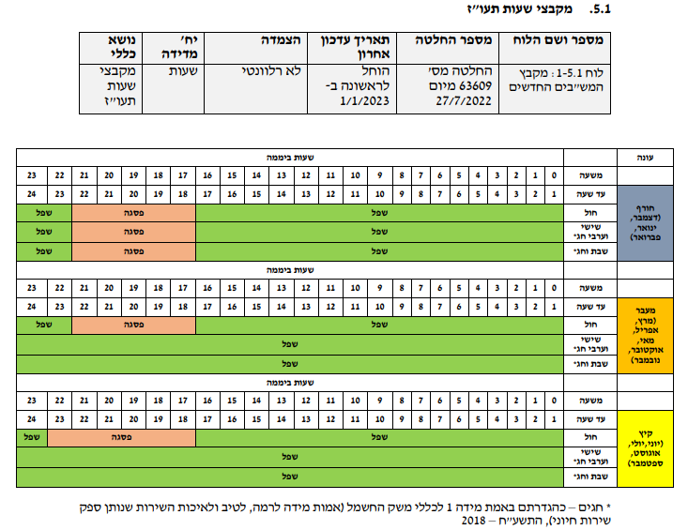

 | •יש להזין את שעות הפריקה של מערכת האגירה. יש להשתמש בסעיף 2.1.1.
 | בחישוב זה מתקיימת הנחה ששעות הפריקה אינן משתנות מעונה לעונה, אך עשויות להשתנות בין ימי החול לבין ימי שישי, שבת, ערבי-חג וחג. יש לציין האם מתוכננת פריקה של הסוללה גם בימי שישי, שבת, ערבי-חג וחג. ולציין זאת בסעיף 2.1.1. לאחר הזנת הנתונים סה"כ שעות הפריקה לפי עונה יחושבו באופן אוטומטי
 | • לגבי עונות המעבר, יש לציין באופן ספציפי האם מתבצעת פריקה של הסוללה גם בעונות המעבר. במידה וכן, יש לציין זאת במפורש בתא המתאים בסעיף 2.1.1
 | • תוכנית הפריקה שתוזן לסעיף 2.1.1 תיבחן אל מול התיאור האיכותני שהוזן מעלה ואל מול הנתונים הטכניים עליהם הצהיר המגיש. במידה ותהיה חוסר התאמה בין הנתונים, הבודק יקח הנחות שמרניות לחישוב סך החשמל המוסט משעות השפל לשעות הפסגה, וזאת בהתאם לאסמכתאות שהוגשו

2.1.1 | פרופיל הפריקה המתוכנן באם המערכת מתוכנת לפריקה של חשמל אגור לצריכה עצמית, יש לוודא שבאתר צפוי ביקוש לחשמל בשעות הפסגה. זאת, בהלימה עם פרופיל הפעילות באתר. | שעת התחלה | שעת סיום
 | שעות בהן מתוכננת פריקת חשמל ממערכת האגירה בימי חול. כברירת מחדל ניתן להזין 17:00-22:00, שעות הפסגה העיקריות לפי מקבצי הביקוש שפרסמה רשות החשמל

 | האם המערכת מתוכננת לפרוק חשמל בעונות המעבר?

 |  |  | שעת התחלה | שעת סיום
 | האם המערכת מתוכננת לפרוק חשמל בימי שישי וערבי חג? באם כן, כברירת מחדל ניתן להזין 17:00-22:00, שעות הפסגה העיקריות לפי מקבצי הביקוש שפרסמה רשות החשמל

 |  |  | שעת התחלה | שעת סיום
 | האם המערכת מתוכננת לפרוק חשמל בשבתות וחגים? באם כן, כברירת מחדל ניתן להזין 17:00-22:00, שעות הפסגה העיקריות לפי מקבצי הביקוש שפרסמה רשות החשמל

 | פילוח ימים ושעות פסגה לפי פרופיל עבודה (לצורך חישוב מספר מחזורי עבודה בשנה) * מבוסס על לוח שנה 2022 **חגים על פי הגדרתם באמת מידה 1 לכללי משק החשמל, ללא ימי בחירה
 |  | שעות פסגה בשנה לפי משטר הפריקה בימי חול, שישי וערבי חג ושבתות וחגים כפי שהוזן מעלה
 | חורף | יש למלא את פרופיל הפריקה ממערכת האגירה המתוכננת
 | מעבר | יש למלא את פרופיל הפריקה ממערכת האגירה המתוכננת
 | קיץ | יש למלא את פרופיל הפריקה ממערכת האגירה המתוכננת

2.1.2 | הערכת האנרגיה הנפרקת

 | מערכת אגירת אנרגיה | אתר יש להזין את שמות האתרים שהוזנו בגיליון 'פרטים כלליים, עלויות ותוצאות' סעיף 1.4 | תיאור מערכת האגירה לרבות תוצרת, דגם וסוג | קיבולת אגירה [kWh] | הספק הפריקה של מערכת האגירה [kW] יש לוודא כי היחס בין הספק הפריקה לבין קיבולת האגירה הינו סביר ובהתאם לנתוני היצרן | מספר שעות הפריקה בהספק הנומינלי של ממיר מערכת האגירה [h] יש לוודא כי שעות האגירה המתוכננות (כפי שהוזנו בסעיף 2.1.1 מעלה) אינן גבוהות משעות האגירה אשר מוזנות מטה במידה ומספר השעות שהוזנו מטה גבוה ממשך הפריקה המירבי אשר תואר בסעיף 2.1.1, התא יצבע באדום ויש לתקן את המידע שהוזן | נצילות מחזור טעינה ופריקה על פי נתוני ספק המערכת [%] | עונה כפי שמוגדר במקבצי הביקוש שפרסמה רשות החשמל | סך שעות הפריקה בכל מש"ב | סה"כ אנרגיה שנתית המסופקת ממערכת האגירה [kWh] נתון זה ישמש לחישוב ההתייעלות בשימוש באנרגיה שתיזקף לזכות הפרויקט | אסמכתאות מצורפות נא לבחור את סוג האסמכתא המצורפת | פירוט הנתונים באסמכתאות הרלוונטיות נא ציין מפורט ככל הניתן את מיקום המידע המתקף לרכיב הרלוונטי, לרבות מספר העמוד באסמכתא, מספר הסעיף, מספר הטבלה וכדומה.
 |  | בית ספר תחכמוני, נתניה | EnreCorp #200 HD BSS | 2000 | 400 | 5 | 94% | חורף | 450 | 513,240 | מפרט טכני מספק המערכת | קובץ PDF מצורף מהספק, עמודים 2-3
 |  |  |  |  |  |  |  | מעבר | 505
 |  |  |  |  |  |  |  | קיץ | 410
 | 1 |  |  |  |  |  |  | חורף | 0 | -
 |  |  |  |  |  |  |  | מעבר | 0
 |  |  |  |  |  |  |  | קיץ | 0
 | 2 |  |  |  |  |  |  | חורף | 0 | -
 |  |  |  |  |  |  |  | מעבר | 0
 |  |  |  |  |  |  |  | קיץ | 0
 | 3 |  |  |  |  |  |  | חורף | 0 | -
 |  |  |  |  |  |  |  | מעבר | 0
 |  |  |  |  |  |  |  | קיץ | 0
 | 4 |  |  |  |  |  |  | חורף | 0 | -
 |  |  |  |  |  |  |  | מעבר | 0
 |  |  |  |  |  |  |  | קיץ | 0
 | 5 |  |  |  |  |  |  | חורף | 0 | -
 |  |  |  |  |  |  |  | מעבר | 0
 |  |  |  |  |  |  |  | קיץ | 0
 | 6 |  |  |  |  |  |  | חורף | 0 | -
 |  |  |  |  |  |  |  | מעבר | 0
 |  |  |  |  |  |  |  | קיץ | 0
 | 7 |  |  |  |  |  |  | חורף | 0 | -
 |  |  |  |  |  |  |  | מעבר | 0
 |  |  |  |  |  |  |  | קיץ | 0
 | 8 |  |  |  |  |  |  | חורף | 0 | -
 |  |  |  |  |  |  |  | מעבר | 0
 |  |  |  |  |  |  |  | קיץ | 0
 | 9 |  |  |  |  |  |  | חורף | 0 | -
 |  |  |  |  |  |  |  | מעבר | 0
 |  |  |  |  |  |  |  | קיץ | 0
 | 10 |  |  |  |  |  |  | חורף | 0 | -
 |  |  |  |  |  |  |  | מעבר | 0
 |  |  |  |  |  |  |  | קיץ | 0

2.1.3 | סה"כ חשמל שנפרק ממערכת האגירה בשנה (קוט"ש) | -

